CAPA
Stand: | 2023-02-01 | letztes Meeting: | 2023-02-03

Priorität | Maßnahmen-Titel | Quelle (verlinken/verweisen) | Meldung vom | Termin | zuständig | Status | Bemerkung | Prio | Frist
1 | Kontrolle Warenausgang | Audit von Kunde X | 2023-01-10 | 2023-02-09 | Versand | 50% |  | Stufe 1 | 30 Tage
3 | Wirksamkeitskontrolle Prüfmittel | Zertifizierungsaudit | 2023-01-12 | 2023-04-12 | Qualitätssicherung | 70% |  | Stufe 2 | 60 Tage
4 | Währungsrechner im Webshop | Reklamation | 2023-01-15 | 2023-05-15 | IT | 40% |  | Stufe 3 | 90 Tage
2 | Materialprüfung | QS-Report | 2023-01-17 | 2023-03-18 | Qualitätssicherung | 0% |  | Stufe 4 | 120 Tage
1 | Materialbruch von Baugruppe Z | Reklamation | 2023-01-18 | 2023-02-17 | Qualitätssicherung | 15% | Korrekturmaßnahme einleiten und gewichten
1 | Prozess Angebotsfreigabe | Hinweis aus Vertrieb | 2023-01-23 | 2023-02-22 | Vertrieb und GF | 80%
4 | Prüfarbeitsplätze ergonomisch anpassen | Qualitätszirkel Produktion | 2023-01-25 | 2023-05-25 | Produktion | 0%
3 | Entsorgung Schmiermittel | Hinweis aus Versand | 2023-01-26 | 2023-04-26 | Produktion | 50%
2 | Erste Informationen zur Digitalisierung der Dokumentation | internes Audit | 2023-01-30 | 2023-03-31 | QM | 10%
2 | Schulungsplan lückenhaft | internes Audit | 2023-01-30 | 2023-03-31 | Personalabteilung | 90%
1 | Dopplung von Maßnahmenlisten | Managementbewertung | 2023-02-03 | 2023-03-05 | QM | 100%

Tabellenformatierung inkl. Filter: |  | Formatierung Spalten A + G |  |  |  |  |  | Formatierung J + K
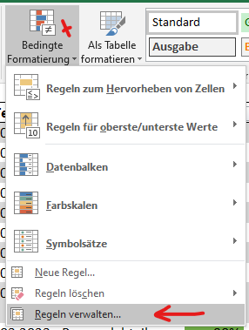
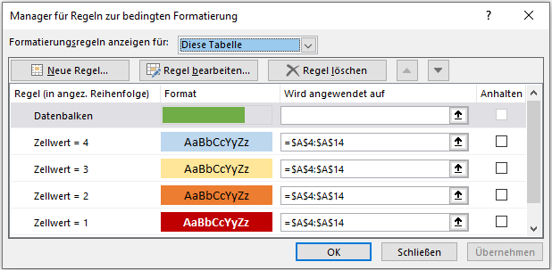
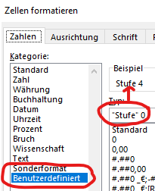
Bitte setzen Sie in den Spalten J und K nur Zahlen ein. Die Worte "Stufe" und "Tage" sind mit der benutzerdefinierten Formatierung festgelegt.
Die Formel in Spalte K "Termin" greift darauf zurück.

